20180119开始
时间 | 页面 | 描述 | 变化成
20180115 | 所有个人中心的页面 | 头部加灰色高亮
20180115 |  | 所有个人中心的详情页加面包屑
 |  | 详情页不需要左边菜单栏
20180116 | 抽离项目所有公共的弹框样式和input的样式
20180120 | 重构商品详情页 | 分模块化开发， 后续慢慢支持产品化
20180120 | 引入时间的空间， 对其他的没有影响
20180120 | 修改404和500 | 重写404和500 | 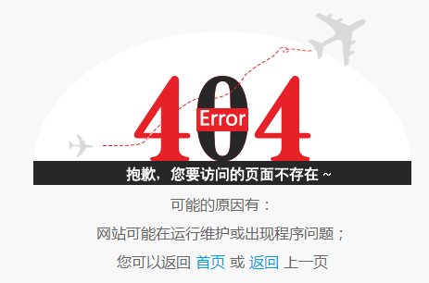 | 改成 | 
20180121 | 修改轮播的指令， 支持传时间， 一个页面多个轮播 | 影响欧普首页的轮播和服务中心等的大图轮播
20180121 | 修改结算页的颜色变量
2018-01-23 | 结算页 增加结算信息和样式
2018-01-23 | 个人中心 个人信息修改 | 改变了边框高度

